不適合管理票
 | 不 適 合 品 管 理 票 |  |  |  |  |  |  |  |  |  |  |  |  |  |  | 品証受付番号
 |  |  |  |  |  |  |  |  |  |  |  |  |  |  |  | № 24 -14

 |  | ① |  |  |  |  |  |  | ➁ | 管理部確認 |  |  |  |  | ④ | 品質保証部確認
発行部門 | 製造2部 成形課 |  |  |  | 課長 |  |  |  |  | 課長 |  |  |  |  | 担当 |  | 課長
発行日 | 2024-07-24 |  |  |  |  |  |  |  |  |  |  |  | ③当該部門
＊当該部門 | 東京材料（株）
＊当該部門が供給者の場合,管理部と協議し処置を決定する。
品名/図番 | シルバーレン パッションオレンジ |  |  |  |  |  | ロット№ |  |  |  | 56061920 |  |  | 数量 | 600ｋｇ
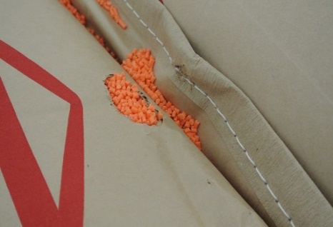
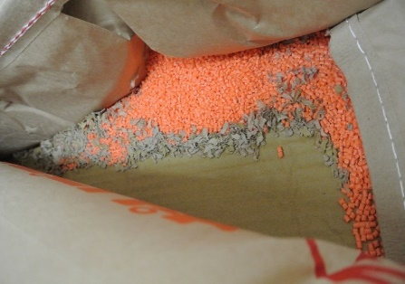
①不適合の内容・性質
材料出庫時に袋の破損が見つかったので
確認したところ5～6袋破損あり
ネズミにかじられた可能性があり、
糞も見つかった。

③原因（発生及び流出）

 |  |  |  |  |  |  |  |  |  |  |  |  |  |  |  |  | 担当 |  | 課長

不適合品の処置 該当欄に○をを付ける |  |  |  |  |  |  |  | 処置者 |  |  |  | ④是正処置の必要性 （ 要 不要 ） |  |  |  |  |  | 品証確認
処置日 | 廃棄 |  | 選別 | 手直し |  | 特採 |  |  |  |  |  | 主管部門
 |  |  |  |  |  |  |  |  |  |  |  | 関連部門

 | 不 適 合 品 管 理 票 |  |  |  |  |  |  |  |  |  |  |  |  |  |  | 品証受付番号
 |  |  |  |  |  |  |  |  |  |  |  |  |  |  |  | № -

 |  | ① |  |  |  |  |  |  | ➁ | 管理部確認 |  |  |  |  | ④ | 品質保証部確認
発行部門 | 製造2部 成形課 |  |  |  | 課長 |  |  |  |  | 課長 |  |  |  |  | 担当 |  | 課長
発行日 | 2024-06-13 |  |  |  |  |  |  |  |  |  |  |  | ③当該部門
＊当該部門 | 東京材料（株）
＊当該部門が供給者の場合,管理部と協議し処置を決定する。
品名/図番 | シルバーレン パッションオレンジ |  |  |  |  |  | ロット№ |  |  |  | 56061920 |  |  | 数量 | 600ｋｇ
①不適合の内容・性質
材料出庫時に袋の破損が見つかったので
確認したところ5～6袋破損あり
ネズミにかじられた可能性があり、
糞も見つかった。

③原因（発生及び流出）

 |  |  |  |  |  |  |  |  |  |  |  |  |  |  |  |  | 担当 |  | 課長

不適合品の処置 該当欄に○をを付ける |  |  |  |  |  |  |  | 処置者 |  |  |  | ④是正処置の必要性 （ 要 不要 ） |  |  |  |  |  | 品証確認
処置日 | 廃棄 |  | 選別 | 手直し |  | 特採 |  |  |  |  |  | 主管部門
 |  |  |  |  |  |  |  |  |  |  |  | 関連部門

